Form. stage - FRA
 |  |  | 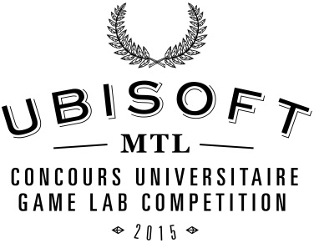
POSEZ VOTRE CANDIDATURE POUR UN STAGE CHEZ UBISOFT MONTRÉAL
Ubisoft Montréal garantit l’octroi de stages à dix étudiants participant au Concours universitaire Ubisoft 2105. Les stages se dérouleront durant l’année 2015 et seront attribués en fonction des besoins du studio et des dossiers des étudiants qui soumettent leur candidature.

Date limite pour envoyer le formulaire complété et les documents requis à concoursuniversitaire@ubisoft.com : 16 janvier 2015, minuit.

Renseignements de base
Prénom |  |  | Martin
Nom |  |  | Savard
Programme d'études actuel |  |  | Baccalauréat en Conception de Jeux-Vidéos (6908)
Date d'obtention du diplôme prévue (jj/mm/aaaa) |  |  | 02/05/2015

Étudiants étrangers seulement
Possédez-vous un permis d'études ?
Si oui, quelle est sa date d'expiration ? (jj/mm/aaaa)

Documents requis
1. | Votre curriculum vitae avec adresse complète.
 |  | Il est suggéré de n’indiquer que l’expérience pertinente, la participation à des événements en relation avec le jeu vidéo ou le domaine d’études, etc.
2. | Votre plus récent relevé de notes (copie acceptée).
3. | Votre adresse LinkedIn, s'il y a lieu.
4. | a. | Si vous êtes designer de jeu/niveaux, artiste ou animateur : votre portfolio.
 |  | Le portfolio ne devrait contenir que votre meilleur travail et devrait être facile d’accès pour les recruteurs. Il est suggéré de fournir un lien vers un portfolio électronique plutôt que d’envoyer un dossier de documents.
 | b. | Si vous êtes programmeur : un lien vers un projet personnel ou du code (ex. GitHub).

Form. Internship - ENG
 |  |  | 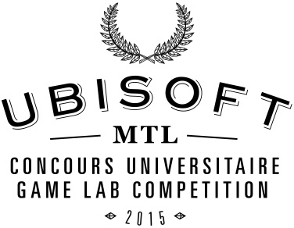
APPLY FOR AN INTERNSHIP AT UBISOFT MONTRÉAL
Ubisoft Montreal guarantees it will grant internships to 10 students participating to the Competition. Internships will take place during the year 2015 and will be granted based on the needs of the studio and the documentation provided by students who applied for an internship.

Deadline to send the form completed and the required documents to concoursuniversitaire@ubisoft.com: January 16, 2015, at midnight.

Basic Information
First name
Last name
Current program of studies
Expected date of degree completion (DD/MM/YYYY)

For Foreign Students Only
Do you own a study permit?
If so, what is its expiration date? (DD/MM/YYYY)

Required Documents
1. | Your resume with full address.
 |  | It is suggested to only show relevant experience, participation in video-games events, or field of study, etc.
2. | Your most recent transcript (copy accepted).
3. | LinkedIn address, if applicable.
4. | a. | If you are a game/level designer, artist or animator: your portfolio.
 |  | The portfolio should only display your best work. It should be easily accessible by the recruiters. A link to an online portfolio is preferable over sending documents.
 | b. | If you are a programmer : a link to a personal project or code (ex. GitHub).

